상품제안서
PB-10KM 대용량 C타입+8핀 일체형 PD22.5W PD3.0 QC3.0 초고속 충전 10000mAh 보조배터리 | 상품코드: F31785

 |  |  |  |  |  |  | 02-412-0044 | www.easy1.co.kr
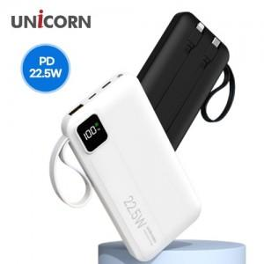

【상세/제작정보】 | 샘플 및 1Box 수량 이하 택배 4000원(부가세 포함) 발생

【인쇄/포장옵션】 | 레이저, 풀칼라 / 포장지포장

【공급단가】 | 수량 | 50~ | 100~ | 500~ | 1,000~ | 2,000~
*VAT별도 | 단가 | 11,450원 | 11,260원 | 10,970원 | 10,780원 | 10,490원

【상품 URL】 | https://dev.easy1.co.kr:443/src/goods_detail.php?gdno=31785

